Sheet1
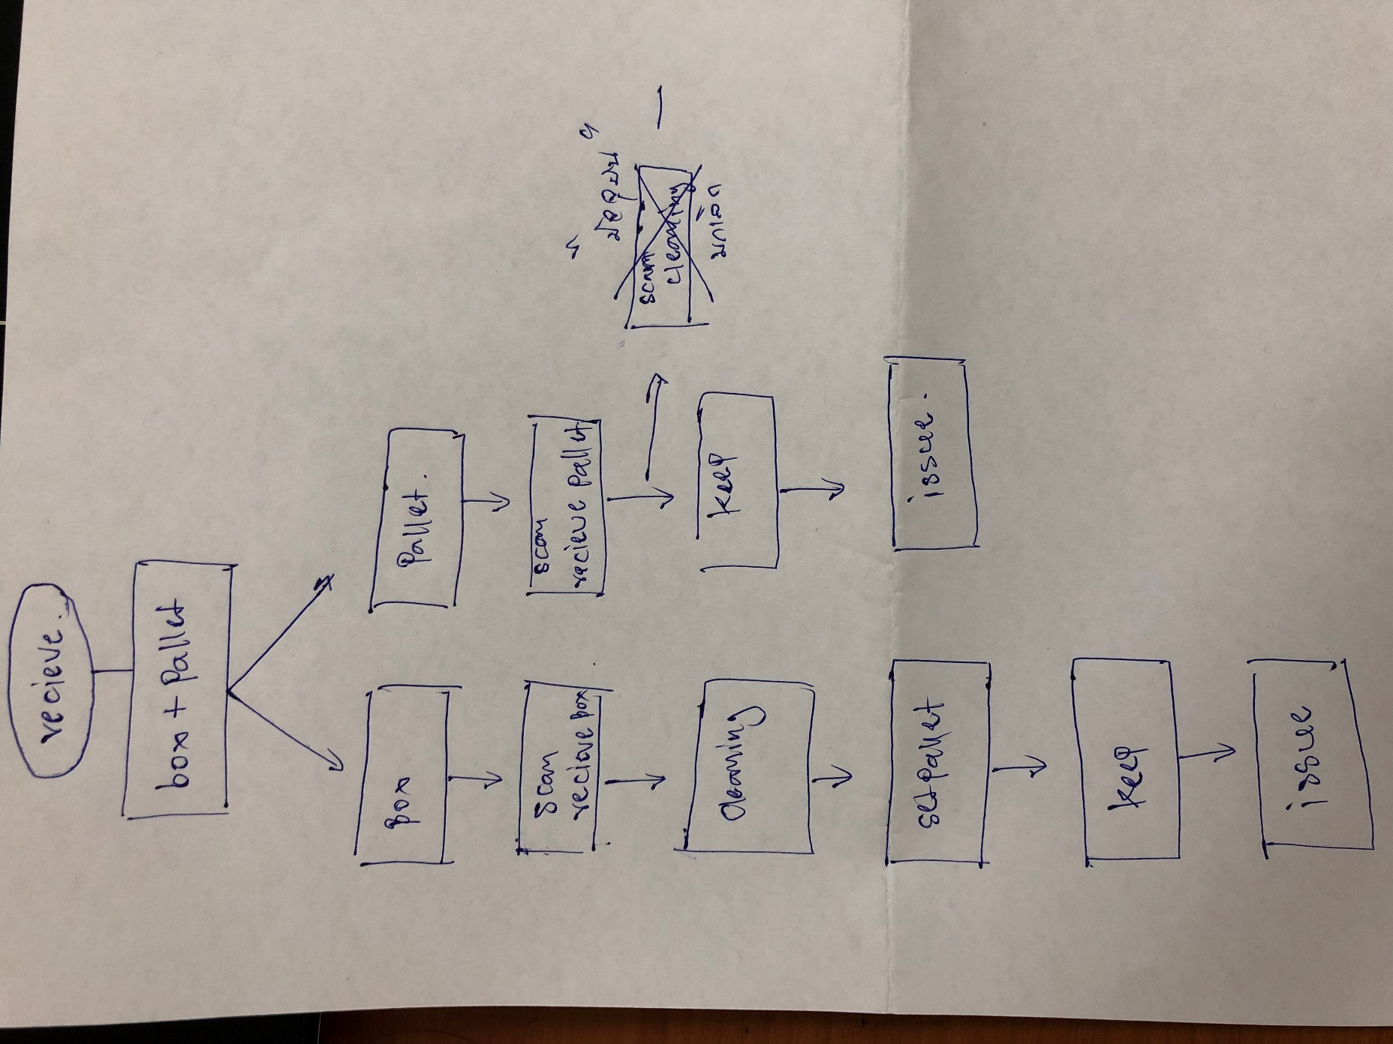
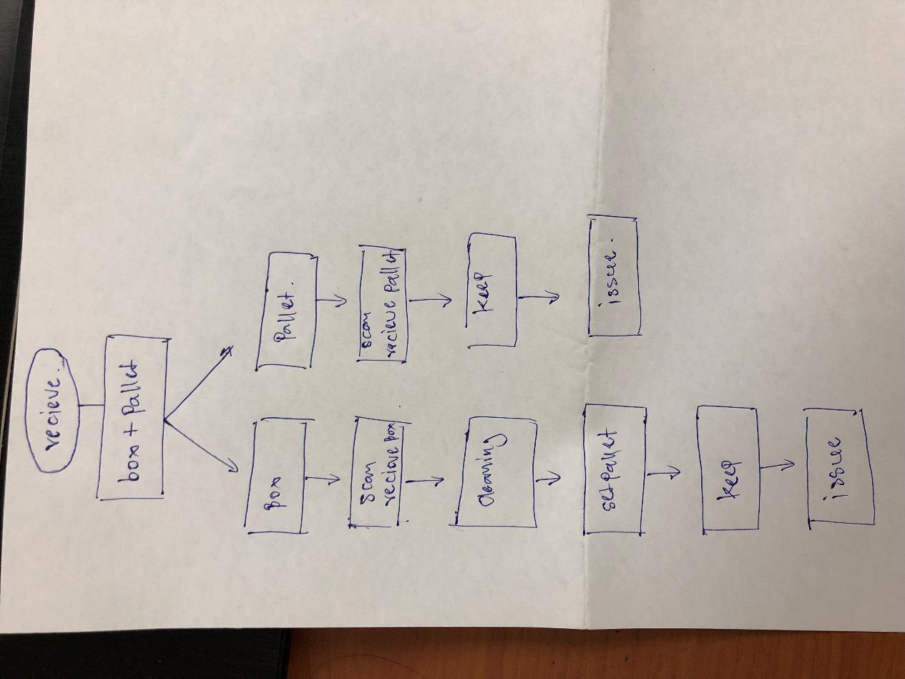
ยกเลิกการ Cleaning pallet
เนื่องจากปัจจุบันในขั้นตอนการทำงานจริงไม่สอดคล้องกับระบบ ในขั้นตอนการ Cleaning Pallet ซึ่งทำให้หน้างานทำงานซ้ำซ้อนดังนั้นจึงขอยกเลิกขั้นตอนดังกล่าวมานี้ในระบบ
ซึ่งพาเลทในระบบมีด้วยกัน 2 ชนิด ดังนี้ SP01 และ MMThP

